Lestu mig fyrst
Loftslagsmarkmið útgáfa 2.0 |  | Dags:13.6.2016
Vegna loftslagsyfirlýsingar Festu og Reykjavíkurborgar

Hvaðan kemur skjalið? Skjalið er til að koma til móts við óskir fyrirtækja og stofanana sem höfðu undirritað yfirlýsingu Festu og Reykjavíkurborgar um loftslagsmál. Óskað var eftir sameiginlegu sniðmáti sem fyrirtæki og stofnanir gætu nýtt til að setja inn markmið og fylgjast með eftirfylgni þeirra. Vinnuhópur á vegum Festu tók að sér að laga skjalið að kröfum loftslagsyfirlýsingarinnar en það voru Eva Yngvadóttir frá verkfræðistofunni Eflu, Marta Rós Karlsdóttir frá Orku Náttúrunnar, Sigurpáll Ingibergsson frá Vínbúðunum og Ketill Berg Magnússon frá Festu. Hrönn Hrafnsdóttir og Þórhildur Ósk Halldórsdóttir frá Reykjavíkurborg unnu einnig að skjalinu, auk þess sem Snjólaug Ólafsdóttir, umhverfisverkfræðingur hélt utan um lokavinnsluna. | Hvað þarf að skrá? Þær upplýsingar sem þarf að skrá eru valdar í samræmi við loftslagsyfirlýsingu Festu og Reykjavíkurborgar. Til að meta losun gróðurhúsalofttegunda þarf að skilgreina umfangið sem fyrirtækið er tilbúið til. Frjálst er að sleppa mælikvörðum en mælst er til þess að fyrirtæki uppfylli a.m.k. umfang 1 og skrái magn úrgangs.

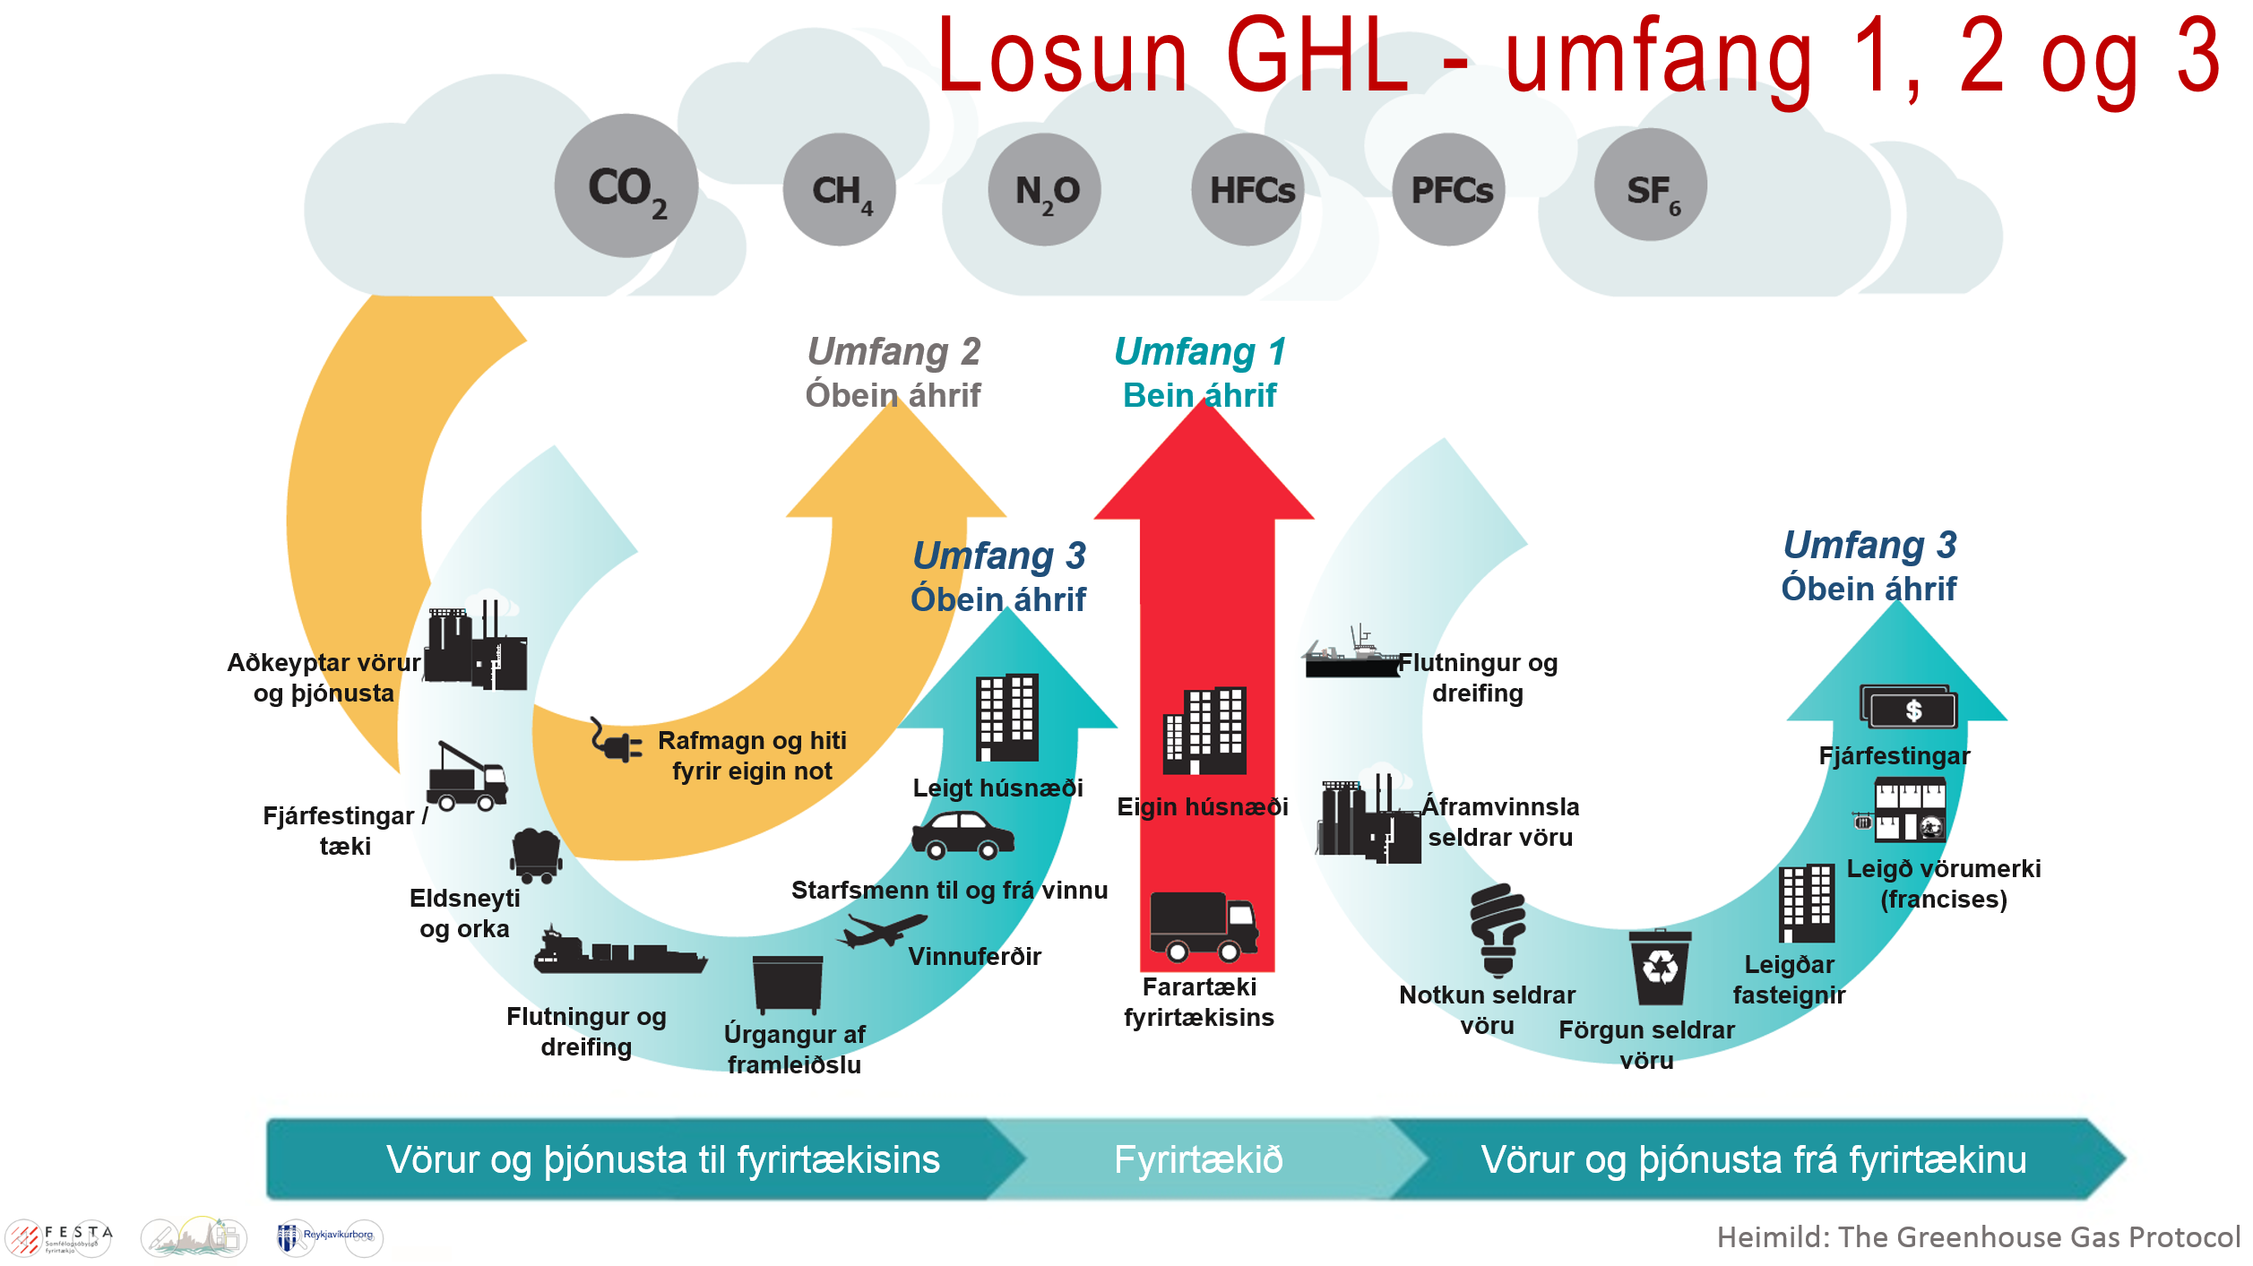
Hvernig skráum við inn í skjalið? Skráning fer fram flipanum "skráning, forsendur og reiknivélar". Losun er skráð í CO2 tonn ígildi inn í umfang 1, 2 og 3. Úrgangsmagn er einnig skráð. Ef ætlunin er að reikna út losun og/eða úrgangsmagn pr einingu er hægt að skrá það inn í töflu neðst í skjalinu. Neðst í flipanum finna vefslóðir, reiknivélar og þær forsendur sem taka þarf tillit til. | Hvar finnum við upplýsingarnar? Tölurnar fást frá birgjum eða úr bókhaldi stofnunar eða fyrirtækis. Einnig má finna ítarefni á vefsíðunni www.ghgprotocol.org
Útgáfa 1 og þróun skjalsins Við þróun skjalsins og uppbyggingu þess var leitað fanga á alþjóðlegum vettvangi. Ákveðið var að styðjast við aðferðafræði sem notuð er af fyrirtækjum og sveitarfélögum um allan heim og er opin öllum á vefsíðu Greenhouse Gas Protocol (www.ghgprotocol.com). Félagasamtökin World Resources Institute (WRI) og World Business Council for Sustainable Development (WBCSD) hafa um áratugaskeið unnið að því að byggja upp verkefnið til að gera fyrirtækjum, stjórnvöldum og umhverfisfélögum kleift að takast á við loftslagsbreytingar.Gert er ráð fyrir að skjalið muni þróast eftir því sem þekking á verkefninu eykst. Allar breytingar verða skráðar sérstaklega og ný tölusett útgáfa sett á vefsíðu Festu. Allar ábendingar um betrumbætur á skjalinu eru vel þegnar. | Get ég bætt við dálkum eða línum í skjalið? Já, þú getur það með því að velja "Unprotect sheet" undir "Review" á stjórnborðinu efst. Mælst er til að skjalinu sé læst aftur þegar dálkum eða línum hefur verið bætt við. Með því er tryggt að útreikningar er liggja til grundvallar varðveitist. Ef ég er með spurningar? Ef einhverjar spurningar vakna vinsamlegast leitið ráðgjafar. Hægt er að finna lista yfir ráðgjafa á vefsíðu Festu.
Hvað þýða umfang 1, 2 og 3? Hvar get ég fengið nánari upplýsingar? Gott er að byrja á því að skoða skýringarmyndina hér fyrir neðan. "Umfang 1" segir til um beina losun vegna eigin starfsemi s.s. vegna flutnings eða ferða á eiginbílum og losun vegna framleiðsluferils. "Umfang 2" á við óbeina losun vegna hitunar og rafmagns. "Umfang 3" er óbein losun sem á sér stað utan fyrirtæksins, s.s aðkeyptur flutningur, flugferðir starfsmanna, losun vegna úrgangs og vegna ferða starfsmanna til og frá vinnu. "Úrgangur" á við um magn úrgangs en ekki losun frá honum. Nákvæm úttekt og sundurliðun á mismunandi umfangi má finna á vefsíðunni www. ghgprotocol.org

